예방접종주의사항
예방접종 시 주의사항
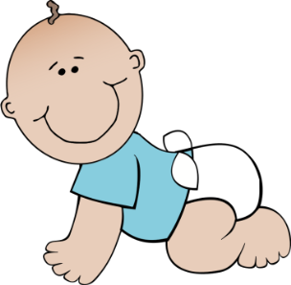
예방접종 전 주의사항

① 아이의 건강상태를 가장 잘 알고 있는 사람이 데리고 옵니다.
② 집에서 아이의 체온을 측정하고 옵니다.
③ 모자보건수첩 또는 아기수첩을 지참하고 방문합니다.
④ 접종 전날 목욕을 시키고, 깨끗한 옷을 입혀서 데리고 옵니다.
⑤ 가능하면 예방접종을 하지 않을 아이는 데리고 방문하지 않습니다.

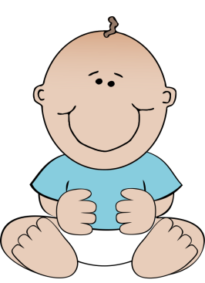

예방접종 후 주의사항

① 접종 후 20~30분간 접종기관에 머물러 아이의 상태를 관찰합니다.
② 귀가 후 적어도 3시간 이상 주의 깊게 관찰합니다.
③ 접종 당일과 다음날은 과격한 운동을 삼갑니다.
④ 접종 당일은 목욕을 시키지 않는 것이 좋습니다.
⑤ 접종부위는 청결하게 합니다.
⑥ 접종 후 최소 3일간은 특별한 관심을 가지고 관찰하여 고열, 경련이
있을 때에는 즉시 의사 진찰을 받도록 합니다.
⑦ 아이는 반드시 똑바로 눕혀 재웁니다.

